listing
1) ENGLISH ITEM NAME (ex : OOOO machine) | 2)中文名称 | 3) MANUFACTUROR (ex : OOO company) | 4) MODEL NO (ex : abc-123) | 5)Serial number | 6)CN hs code | 7)VN hs code | 8)Material | 9) VOLTAGE (ex : 220V) | 10) CAPACITY (ex :1200KW) | 11) Manufacture date (yyyy-mm-dd) | 12) ORIGIN | 13) NEW or USED | 14) PICTURE (BEFORE PACKING) | 15) PICTURE (NAME PLATE or label) | 16)Quantity | 17)cost(RMB 13%VAT) | 18)cost(USD) | 19)Total cost(USD) | 20)CARTON NO. | 21)CTN QTY | 22)G.W(KGS) | 23)N.W(KGS) | 24)Package Size(CM) | 25)Part size(CM) | 26)应用范围 | 27)是否带电源
guide rail | 导轨 | THK Co., LTD. | SSR20XW2UU+1380L | M10 Y-axis |  |  | 钢/塑料 |  |  | 2025.06.19 | China | NEW |  | 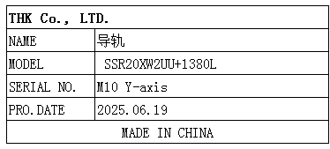 | 1 | 4500 |  |  | N4 | 1 | 10KG | 3.5KG | 156*20*12 | 138*2*2 | SMT | NO
Glue nail machine | 胶钉机 | Avery Dennison (Guangzhou) Converted Products Co.,Ltd. | 11601-K3 | / |  |  | 铝/钢 |  |  | 2025.1.3 | CHINA | NEW |  | 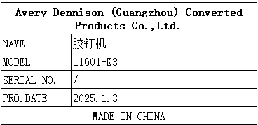 | 2sets | 18010 |  |  | N5-1/3 N5-2/3 N5-3/3 N6-1/3 N6-2/3 N6-3/3 | 6 | 主机7.5*2 支架9.5*2 底座11.5*2 | 主机5.8*2 支架7.6*2 底座9.8*2 | 主机38*26*60(*2pcs) 支架47*25*78(*2pcs) 底座55*75*7(*2pcs) | 主机32*20*50(*2pcs) 支架40*20*70(*2pcs) 底座50*70*4(*2pcs) | Pack the cable tie host | NO
Nozzle | 吸嘴 | Shenzhen Daxing general Technology Co., LTD | P051 |  |  |  | 五金+塑胶 |  |  | 2025.05.20 | China | NEW |  |  | 13 | 2034*1 |  |  | N7 | 1 | 0.65KG | 0.0034*1 | 24*23*12CM | 2.5*1.5*1.5 | SMT | NO
Nozzle | 吸嘴 | Shenzhen Daxing general Technology Co., LTD | P052 |  |  |  | 五金+塑胶 |  |  | 2025.05.20 | China | NEW | 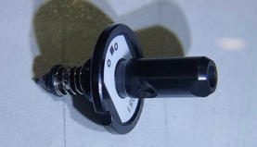 |  | 9 | 1440*1 |  |  |  |  |  | 0.0034*1 |  | 2.5*1.5*1.5 | SMT | NO
Nozzle | 吸嘴 | Shenzhen Daxing general Technology Co., LTD | P055 |  |  |  | 五金+塑胶 |  |  | 2025.05.20 | China | NEW | 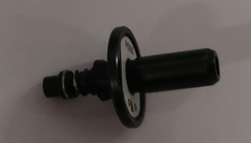 | 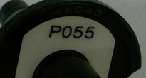 | 5 | 1715*1 |  |  |  |  |  | 0.0034*1 |  | 2.5*1.5*1.5 | SMT | NO
Nozzle | 吸嘴 | Shenzhen Daxing general Technology Co., LTD | M022 |  |  |  | 五金+塑胶 |  |  | 2025.05.20 | China | NEW | 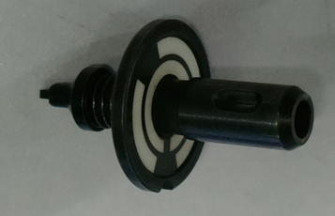 |  | 3 | 460*1 |  |  |  |  |  | 0.0034*1 |  | 2.5*1.5*1.5 | SMT | NO

